婚礼预算
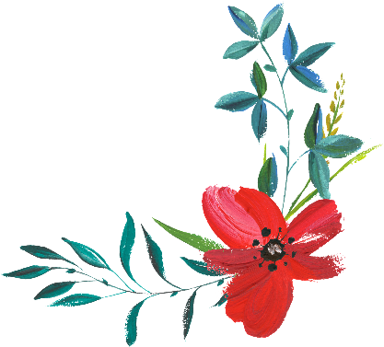
婚礼预算

 | 估计 | 实际
总支出 | ¥- | ¥-

 | 估计 | 实际
服装
订婚戒指
结婚戒指
婚纱
面纱/头巾
鞋
首饰
吊袜带
袜子
新郎的礼服
新郎的鞋子
其他_______________________
服装总计 | ¥- | ¥-

 | 估计 | 实际
装饰
教堂长椅/其他席位的蝴蝶结
桌子中心装饰品（不包括花朵）
蜡烛
照明
气球
其他_______________________
装饰总计 | ¥- | ¥-

 | 估计 | 实际
礼品
出席人数
新娘新郎
父母
牧师/其他参加者
其他_______________________
礼品总计 | ¥- | ¥-

 | 估计 | 实际
花卉
花束
钮孔花
襟花
典礼
宴会
其他_______________________
花卉总计 | ¥- | ¥-

 | 估计 | 实际
音乐
典礼的歌手
宴会乐队/DJ
其他_______________________
音乐总计 | ¥- | ¥-

 | 估计 | 实际
摄影
正式拍摄
即兴拍摄
加洗
相册
摄像
其他_______________________
摄影总计 | ¥- | ¥-

 | 估计 | 实际
宴会（不含音乐和装饰）
房间/大厅费用
桌椅
食物
饮料
亚麻布
蛋糕
惠赠
工作人员和小费
其他_______________________
宴会总计 | ¥- | ¥-

 | 估计 | 实际
纸品/印刷品
喜帖
公告
感谢卡片
个人便条
来宾簿
节目单
宴会纸巾
喜糖盒
书法
其他_______________________
纸品/印刷品总计 | ¥- | ¥-

 | 估计 | 实际
交通工具
豪华轿车/有轨电车
停车
出租车
其他_______________________
交通工具总计 | ¥- | ¥-

 | 估计 | 实际
其他费用
司仪
教堂/婚礼场所费用
婚礼协调员
预演晚宴
订婚聚会
婚前单身派对
沙龙约会
单身聚会
便餐
酒店房间
其他_______________________
其他费用总计 | ¥- | ¥-

